listing
1) ENGLISH ITEM NAME (ex : OOOO machine) | 2)中文名称 | 3) MANUFACTUROR (ex : OOO company) | 4) MODEL NO (ex : abc-123) | 5)Serial number | 6)CN hs code | 7)VN hs code | 8)Material | 9) VOLTAGE (ex : 220V) | 10) CAPACITY (ex :1200KW) | 11) Manufacture date (yyyy-mm-dd) | 12) ORIGIN | 13) NEW or USED | 14) PICTURE (BEFORE PACKING) | 15) PICTURE (NAME PLATE or label) | 16)Quantity | 17)cost(RMB 13%VAT) | 18)cost(USD) | 19)Total cost(USD) | 20)CARTON NO. | 21)CTN QTY | 22)G.W(KGS) | 23)N.W(KGS) | 24)Package Size(CM) | 25)Part size(CM) | 26)应用范围 | 27)是否带电源
Glue nail machine | 胶钉机 | Avery Dennison (Guangzhou) Converted Products Co.,Ltd. | 11601-K3 | / |  |  | 铝/钢 |  |  | 2026.4.9 | CHINA | NEW |  | 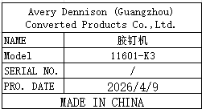 | 2sets | / |  |  | N3-1/3 N3-2/3 N3-3/3 N4-1/3 N4-2/3 N4-3/3 | 6 | 主机7.25*2 支架9.84*2 底座11.7*2 | 主机5.17*2 支架7.87*2 底座11*2 | 主机61*38*26(*2pcs) 支架77*47*18(*2pcs) 底座76*55*7(*2pcs) | 主机32*20*50(*2pcs) 支架40*20*70(*2pcs) 底座50*70*4(*2pcs) | Pack the cable tie host | NO
Glue nail machine parts | 胶钉机零件 | Avery Dennison (Guangzhou) Converted Products Co.,Ltd. | 11616-K | / |  |  | 铝 |  |  | 2026.4.9 | CHINA | NEW |  | 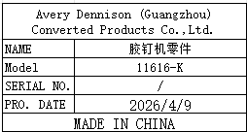 | 2sets | / |  |  | N5 | 1 | 0.6 | 0.05 | 23*18*13 | 6*4*3 | machine maintenance | NO
material rack | 货架 | Hengguang Shelf Factory | 1215x457 | / |  |  | 铁 | / | / | 2026.3.16 | CHINA | NEW | 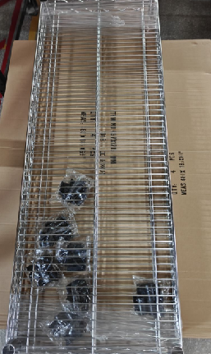 | 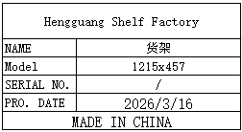 | 30 | / |  |  | N6~N12 N13 | 8 | 28kg *7 13kg *1 | 25kg *7 12.5kg *1 | 123x47x17 *7 123x47x8 *1 | 122x46x4 *7 123x47x8 *1 | Material placement | NO

